程序相关
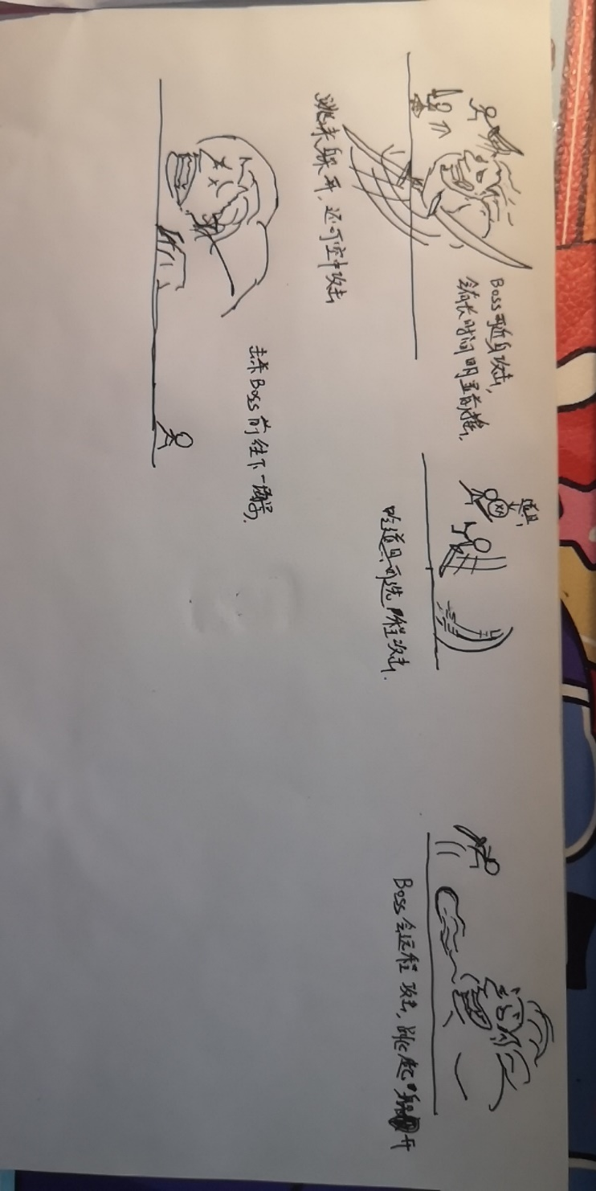
角色死亡重开游戏功能，其中涉及：死亡后打开分享界面，预留弹出广告接口
添加角色死亡函数，掉下山崖等也会造成死亡
敌人：能在主角靠近的时候攻击造成主角死亡，能被主角攻击死亡
捡道具，捡到道具后放在角色身上
道具在界面中的UI，点击可以切换武器，用完后抛弃
角色的道具（武器）属性，可以切换（通过不同状态机）轻击屏幕后攻击
添加Boss，Boss拥有简单AI，具体设计待补充-》
玩家可以通过攻击打回敌人的飞行道具
随着跑步距离增加跑步速度（地图滚动速度）
击杀BOSS后通过一个全屏遮挡过度之类的进行场景的切换 | ZR
金币系统，可以用来购物，可记录保存 | （金币有了还没存数量）
场景中生成金币，可拾取 | ZR
道具种类：磁铁，护盾，加攻击力
死亡后的逻辑，分享，广告可复活
死后暂停功能
死后如果分享等复活，复活的逻辑
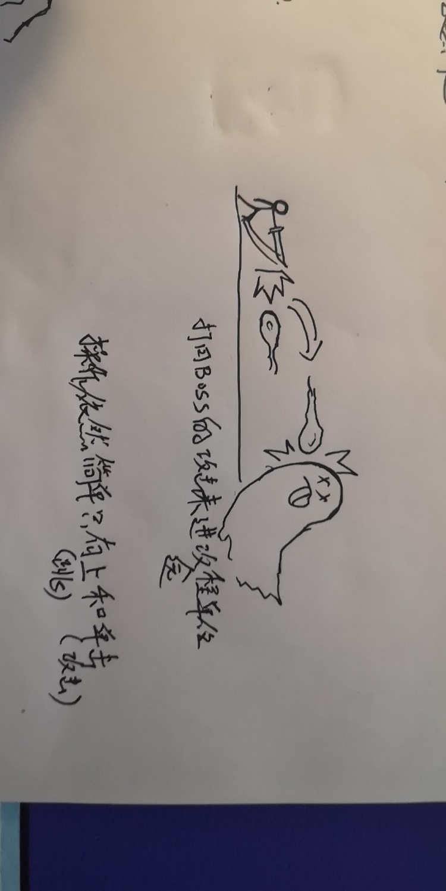
资源加载管理器 | ZR
开局赠送道具三选一（暂定），每过一个阶段（比如打完BOSS），再送一次选择
武器具体种类设计与制作
音效与音乐
拾取武器后替换当前武器 | zh
武器捡起后，某些远程武器应该拥有使用次数，用完后切换回默认武器
周老师的场景处理，例如障碍物生成规则，金币生成规则，敌人生成规则，没有路生成规则
商城系统，可用金币买皮肤
需不需要体力系统！！！体力用看广告和时间来增加（也可以接到广告再做）
需不需要选地图系统！还是玩家死了重来就只能从第一关开始
正式进行分享功能测试以及分享成功流程返回等
周老师需要提供一个接口，当重新开始游戏时，清空场景数据，速度距离等,因为重新加载场景这些数据还是保存了 | ZR
做一个飞行道具的基类以及其相关逻辑 | zh
引入血量的概念，每个武器攻击力不同
分辨率自适应
初始武器
多量创建的物体，使用Pool来处理
设计敌人武器道具等！

